S1
赋分原因 | 证明材料 | 拟加分
活力团支部等级C | 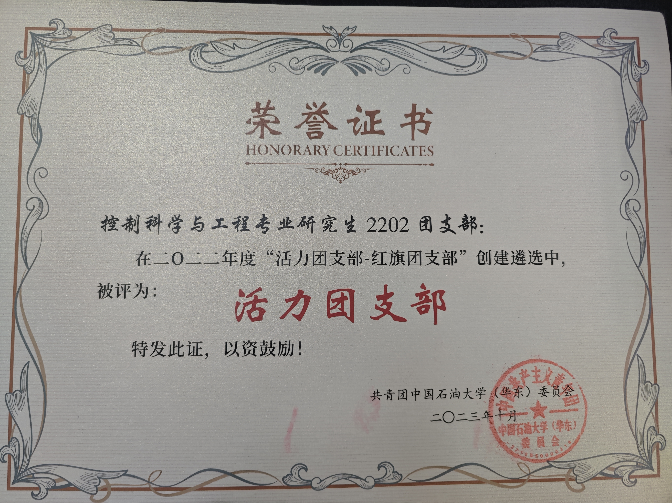 | 20

S2
